Summary table
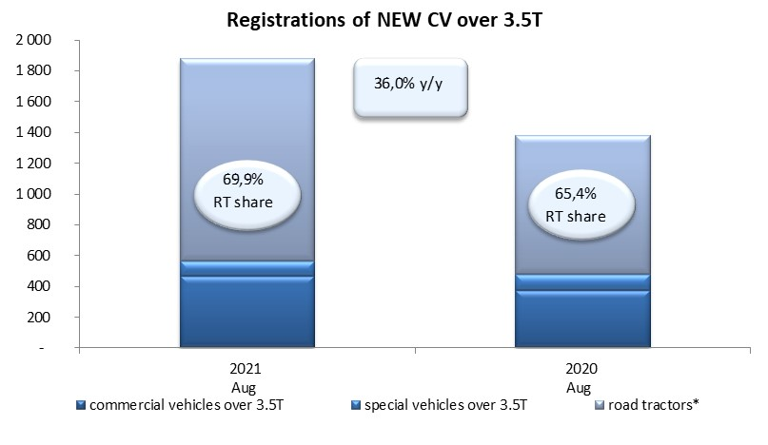
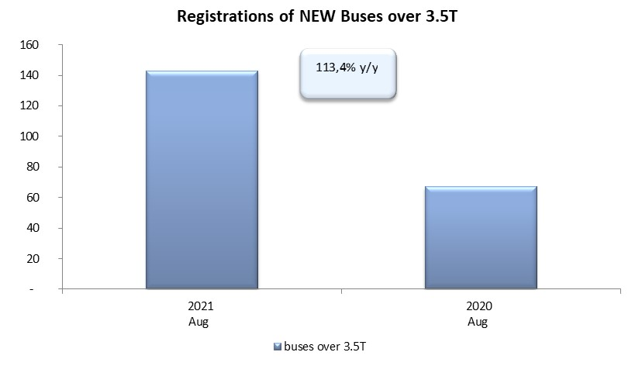
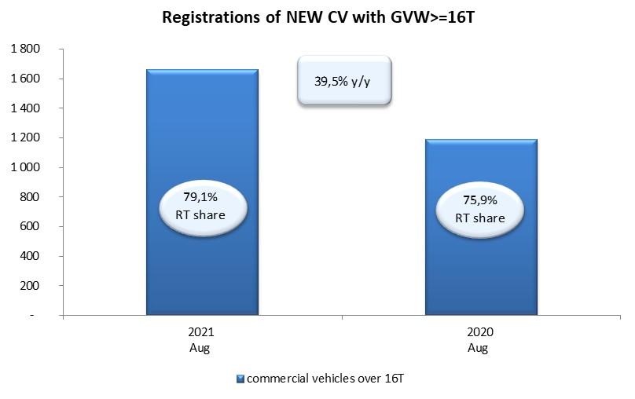
PZPM based on CEP (Central Register of Vehicles) |  |  |  |  |  | 07/09/2021
 |  |  |  |  |  | units
FIRST REGISTRATIONS OF NEW COMMERCIAL VEHICLES OVER 3.5T
 | 2021 Aug | 2020 Aug | % change y/y | 2021 Jan - Aug | 2020 Jan - Aug | % change y/y
CV - TOTAL | 1,880 | 1,382 | 36.0% | 20,567 | 11,183 | 83.9%
commercial vehicles over 3.5T | 468 | 374 | 25.1% | 4,245 | 2,960 | 43.4%
special vehicles over 3.5T | 97 | 104 | -6.7% | 509 | 560 | -9.1%
road tractors* | 1,315 | 904 | 45.5% | 15,813 | 7,663 | 106.4%
BUSES - TOTAL | 143 | 67 | 113.4% | 957 | 918 | 4.2%
COMMERCIAL VEHICLES - TOTAL | 2,023 | 1,449 | 39.6% | 21,524 | 12,101 | 77.9%
*/ The data does not cover new registrations of domestic producers their own brands

